Sheet1
保存修正ボタンについて
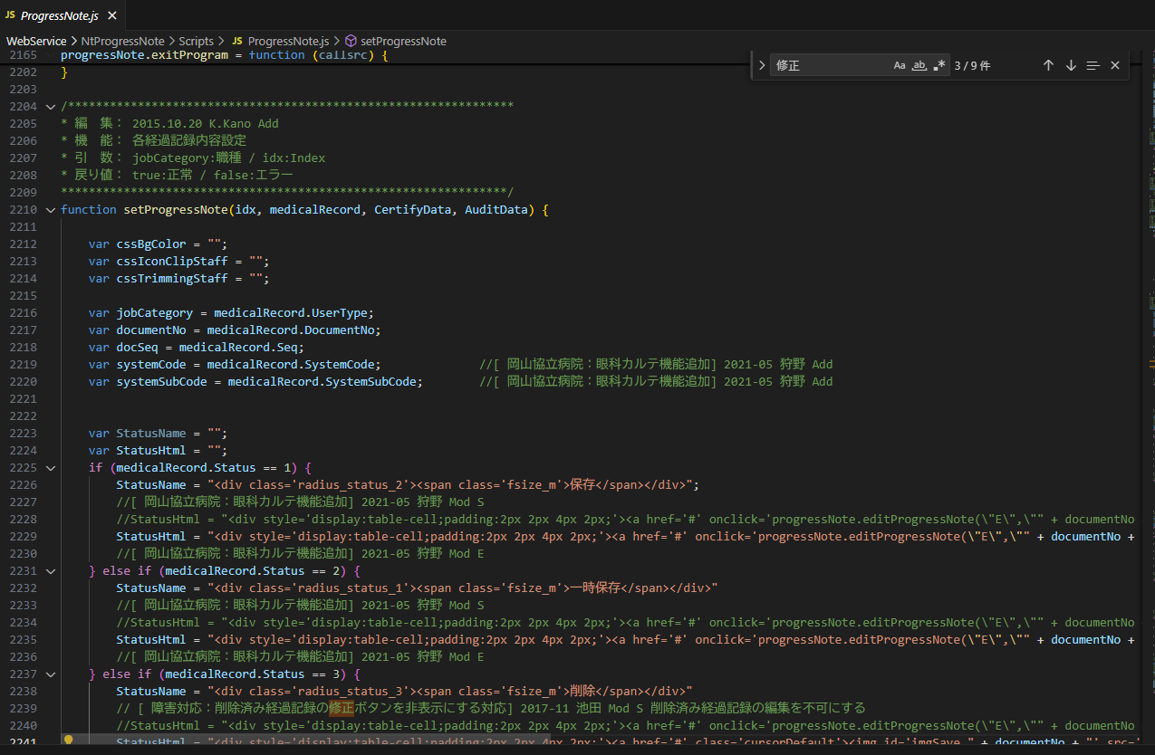

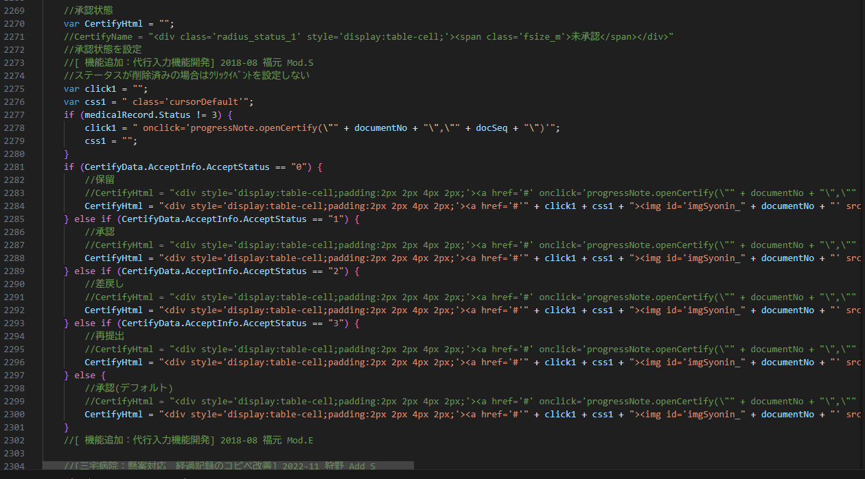

OVでの経過記録の移動の制限
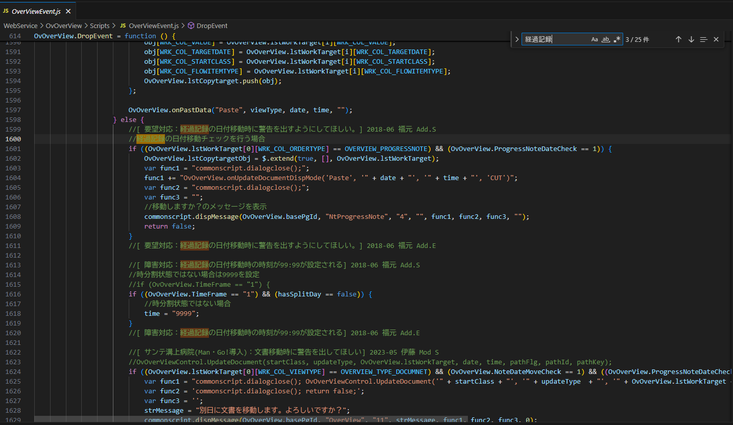

経過記録で右クリックメニューから「作成」押下時に行くロジック

そもそもコンテキストメニューに
タックの場合は入れない

文書用のコンテキストメニュー作成ロジック

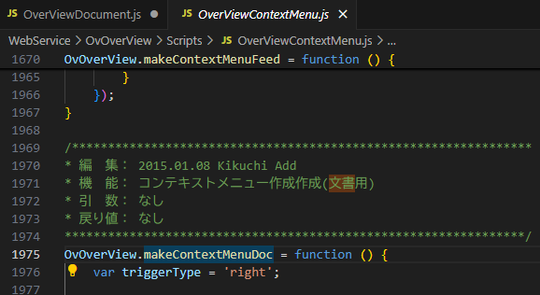

piOvTypeに「文書」が入る？
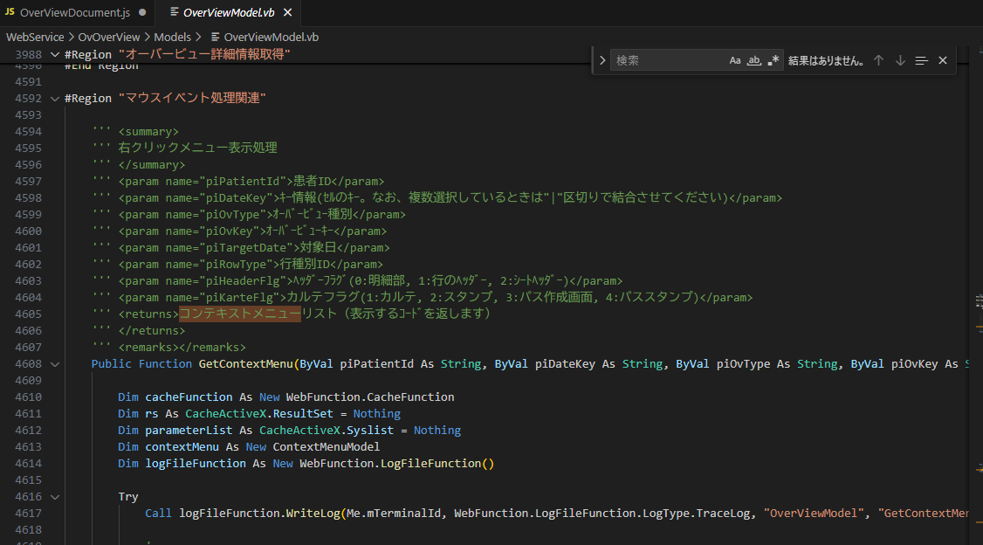

右クリックメニューの作成
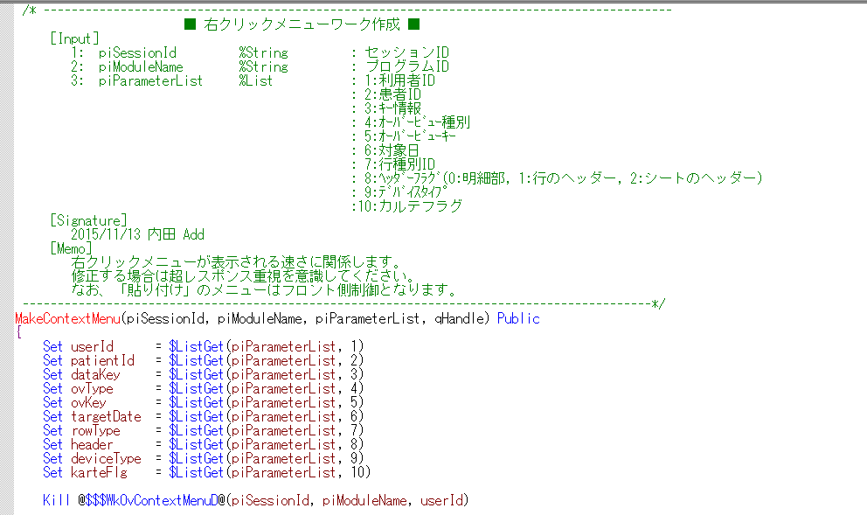
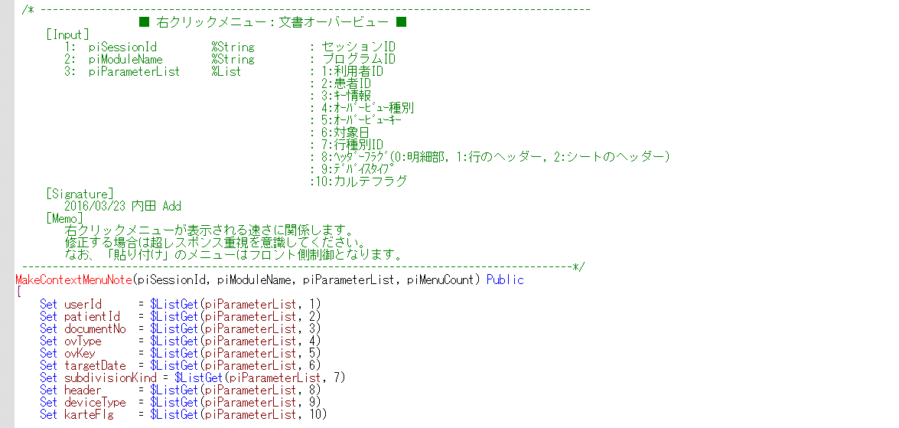

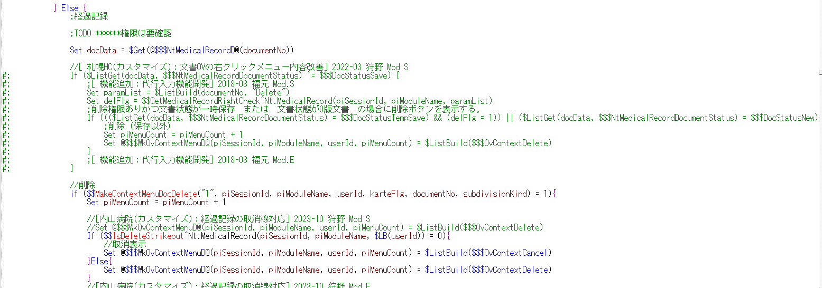

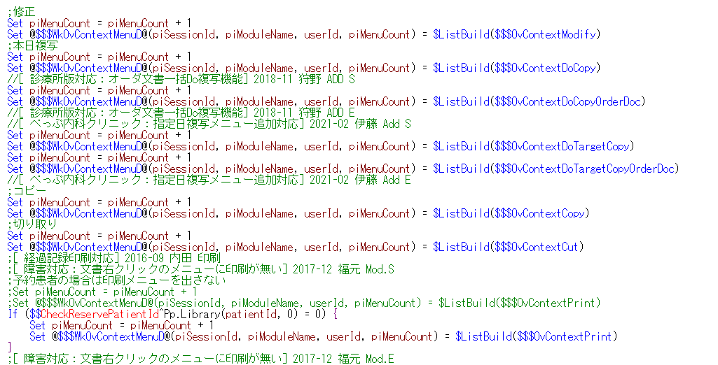

主にこれらが出てきてほしくない内容

この時の対応のようにタックである場合
メニューに出さない対応をとる？

ここにSECTIONを入れれば
コピペ、移動などはできなくなる

OV関連
 | マウス操作 |  |  | 右クリックメニュー操作
 | 移動 | コピペ | ダブルクリック（編集） | 本日複写 | 本日複写（オーダ＆文書） | 切り取り | コピー | 作成 | 削除 | 別ウィンドウ表示 | 印刷 | 指定日複写 | 指定日複写（オーダ＆文書） | オーダ関連付け
OV（経過記録） | 〇 | 〇（一時保存状態） | 〇 | 〇 | 〇 | 〇 | 〇 | 〇 | 〇 | 〇 | 〇 | 〇 | 〇 | ？
OV（タック） | × | × | × | × | × | × | × | 〇 | × | 〇 | 〇 | × | × | ？

経過記録の右クリックメニュー（コンテキストメニュー）の内容
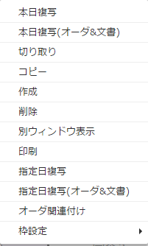

一時保存の場合のツールチップ |  | 保存の場合のツールチップ
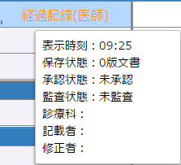
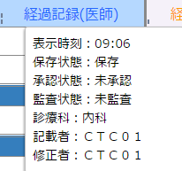

経過記録を印刷した場合の内容

Nt.MedicalRecordについて
DocmentStatus
値 | 0 | 1 | 2 | 3
実際の状態 | 0版状態（一時保存） | 保存 | 一時保存 | 削除

経過記録表示関連
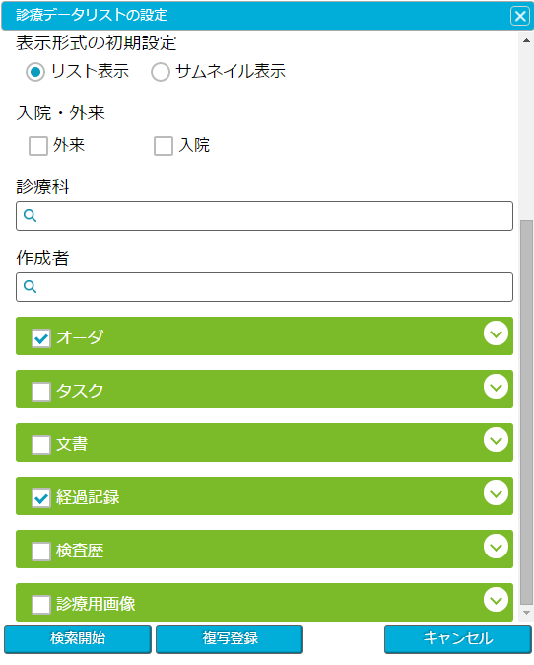
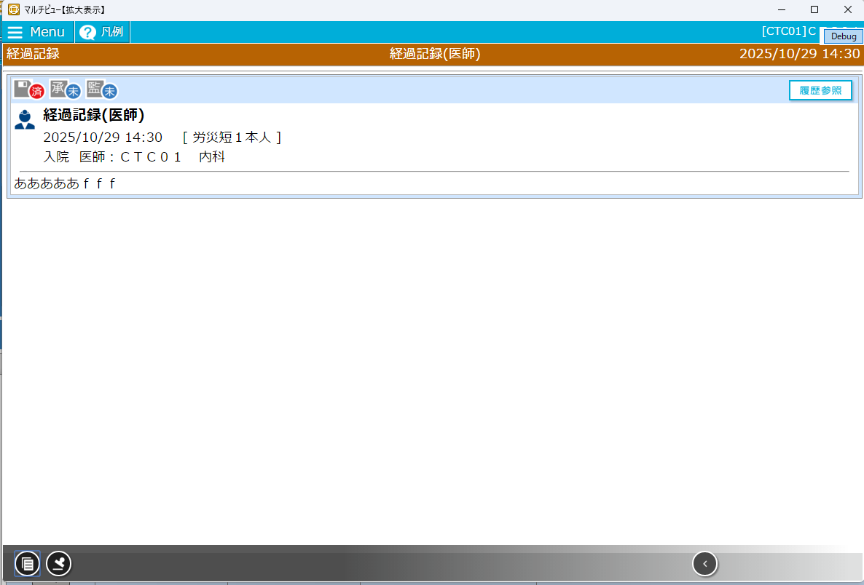
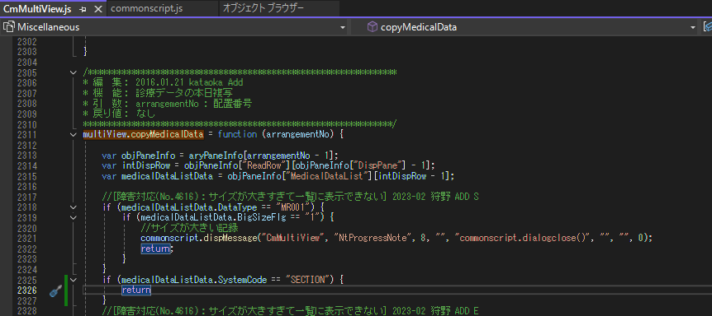
経過記録表示
data-systemcodeにあり

各ボタンの動きの関数

複写と編集は第二引数にSECTIONを取得しているためこれで判断すればOK
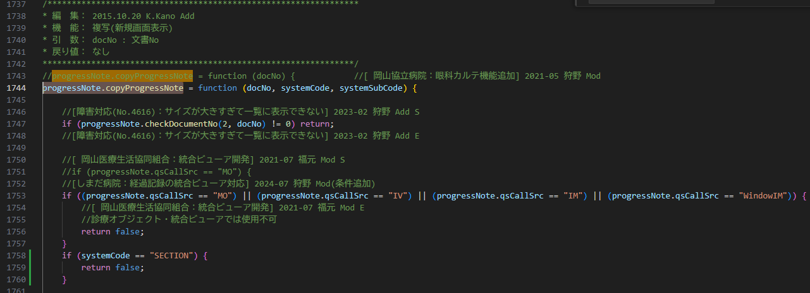

これで複写ボタンを押しても反応しなくなる・・・がボタンごと消した方がいい？
なんか押せるような感じになっているから

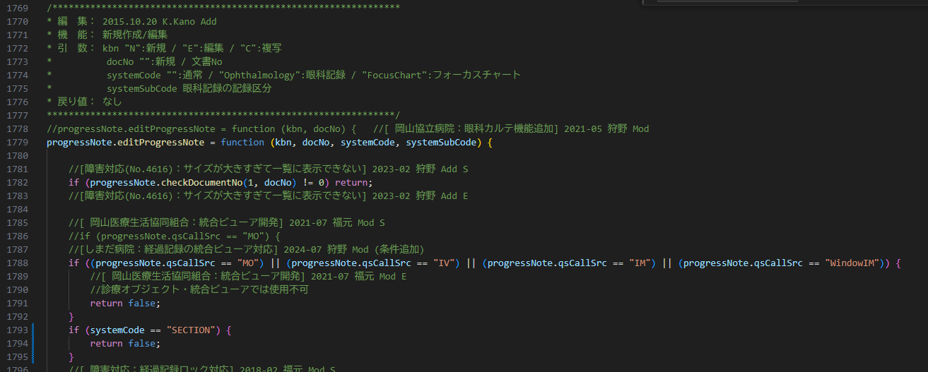

ボタンを消す場合
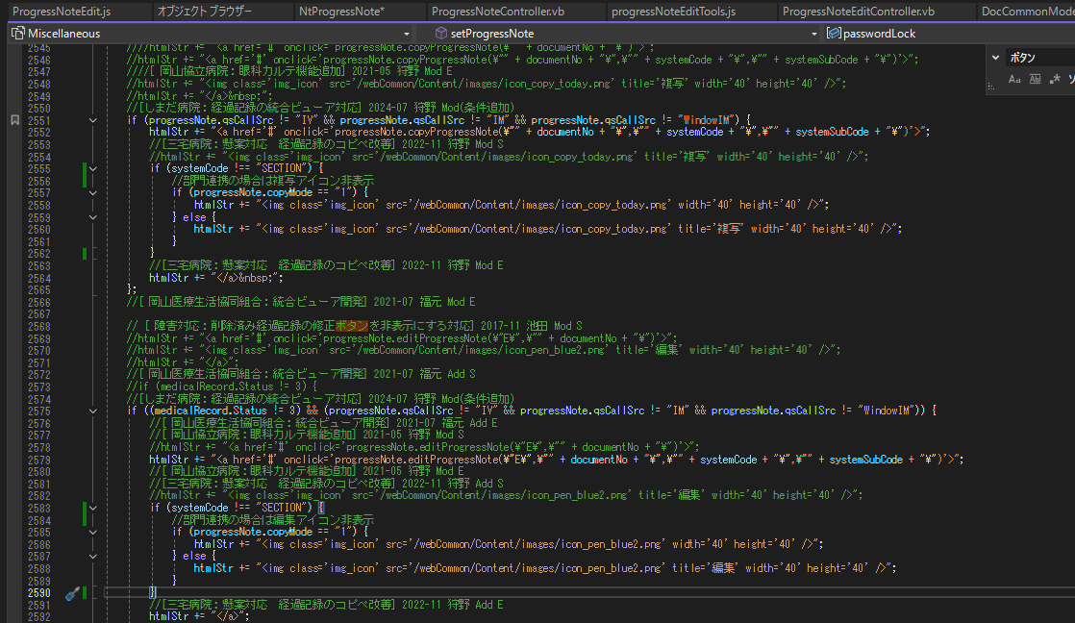

セルダブルクリック動作

開けないのはまずいかも

マルチビューの本日複写の阻止

報告用まとめ
オーバービュー
 | 対応箇所
 |  | ・ | 移動、コピペ、切り取りなどの操作
 |  | ・ | 右クリックメニューからメニューの削除
 |  | ・ | セルダブルクリック時に、経過記録の編集画面が起動するのを防ぐ

 | 対応方法
 |  | ・ | 移動、コピペ、切り取りなどの操作
 |  |  | OVに表示されているセルには、Nt.MedicalRecordのSystemCodeの情報がdata-ext01に含まれているのでそこで判定する

 |  |  | Nt.MedicalRecord

 |  |  | エビデンス
 |  |  | OVの各セルにもっている情報

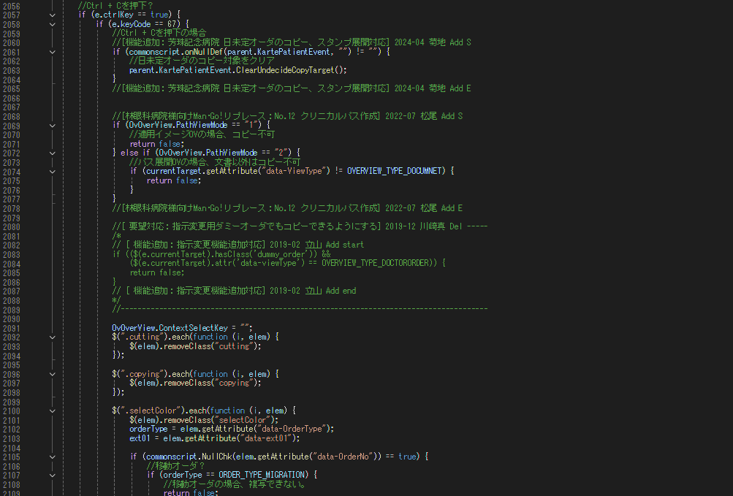

基本は左記のように判定し下記の切り取り、ペースト、のロジックにも流用

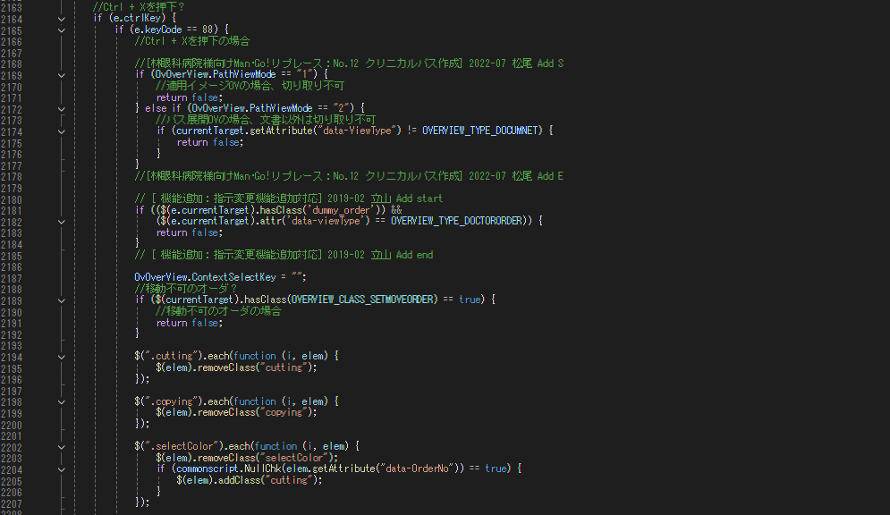

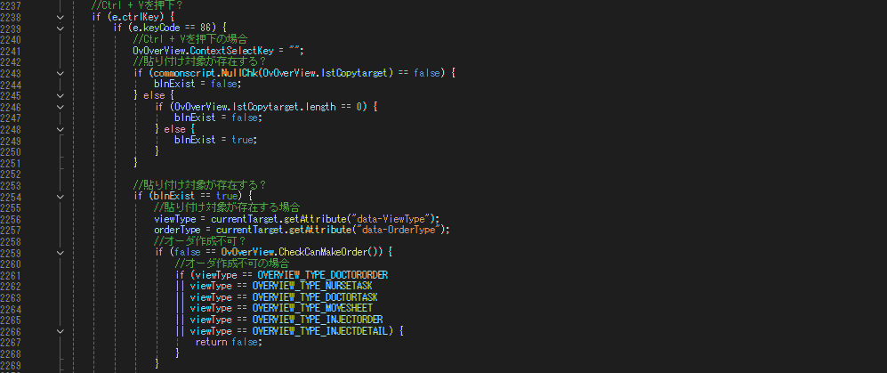

 |  | ・ | 右クリックメニューからメニューの削除
 |  |  | 経過記録のセルで右クリックしたときのメニュー

 |  |  | この中から下記表の×のメニューを削除する
 |  |  | 確認事項 削除は残す？

 |  |  | 方法 | IRIS側で右クリックメニューの制御をしているため、タックの場合は表示しない処理を入れる（piParameterListの4で判別）

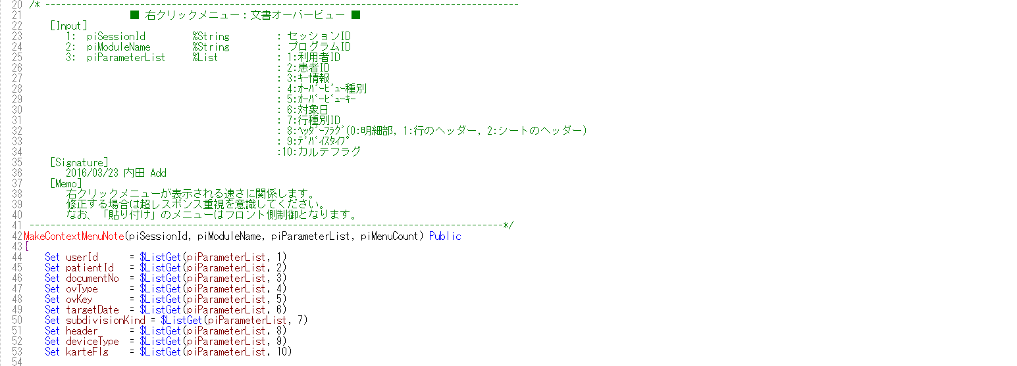

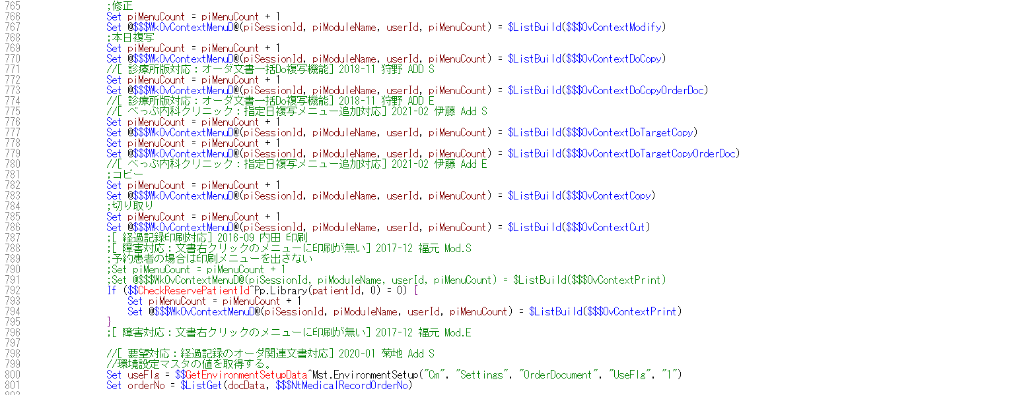

 |  |  | javascript側の作成する箇所は、メニューを追加した場合に対応必要なので今回は必要なし
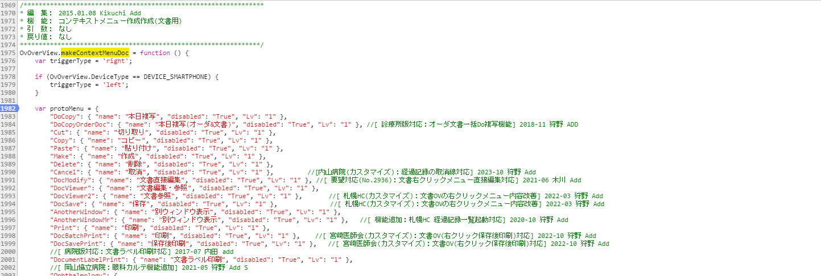

 |  | ・ | セルダブルクリック時に、経過記録の編集画面が起動するのを防ぐ
 |  |  | ext01には、Nt.MedicalRecordのSystemCodeの値が格納されているためこの値で判定する

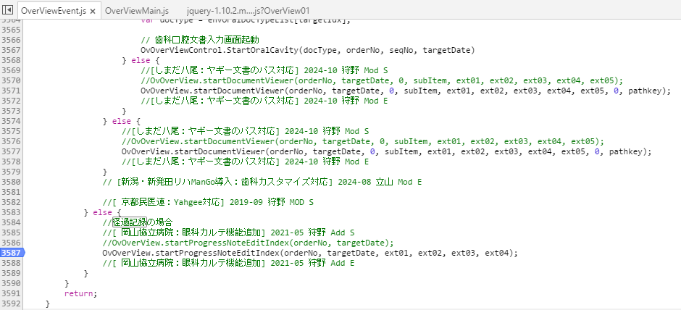

経過記録
 | 対応箇所
 |  | ・ | 修正、複写ボタン削除

 | 対応方法
 |  | ・ | 経過記録のレコードには、data-systemcodeにNt.MedicalRecordのSystemCodeの情報が入るため、この値を使用して判別する

 |  | ボタンを埋め込んでいる箇所をスキップさせることで非表示にすることができる
 |  | ここを修正することで「経過記録ビューワ」、「マルチビュー（拡大表示）」にも影響あり

 |  | 表示をなくした状態
 |  | 経過記録
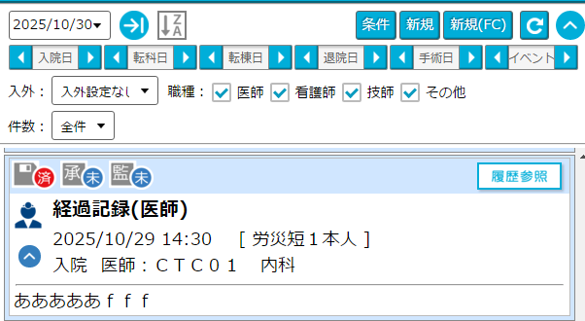

 |  | OV→右クリックメニュー「別ウィンドウ表示」
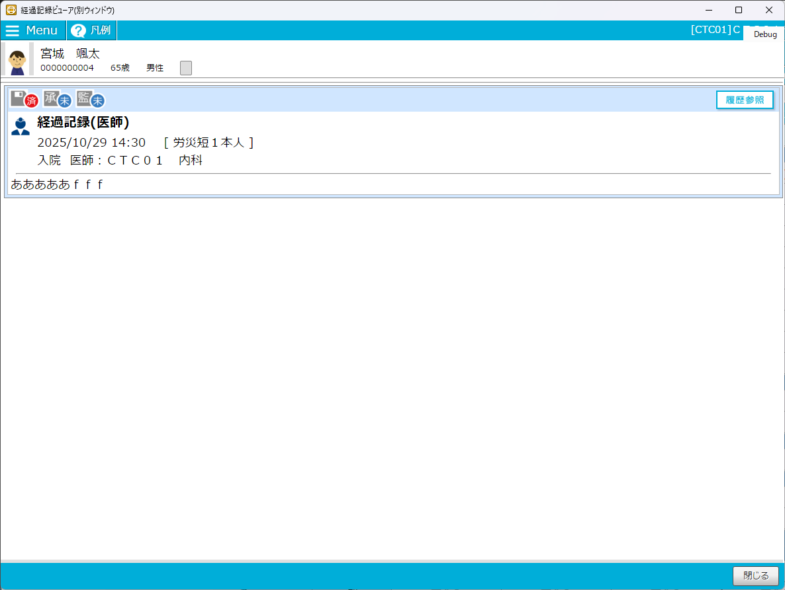

 |  | カルテ→右タブ「診療データ」→全オーダ→検索条件「☑経過記録」→検索→虫眼鏡アイコンクリック

マルチビュー
 | 対応箇所
 |  | 本日複写のボタンの無効化

 | 対応方法
 |  | 本日複写の実行する箇所でSystemCodeで判別することで処理を中断させる。
 |  | 確認事項 メッセージを出した方が良いか 「部門記録のため複写ができません。」等

Sheet6
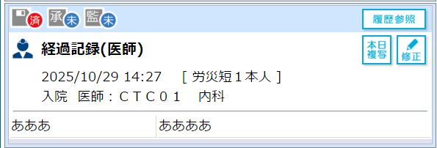
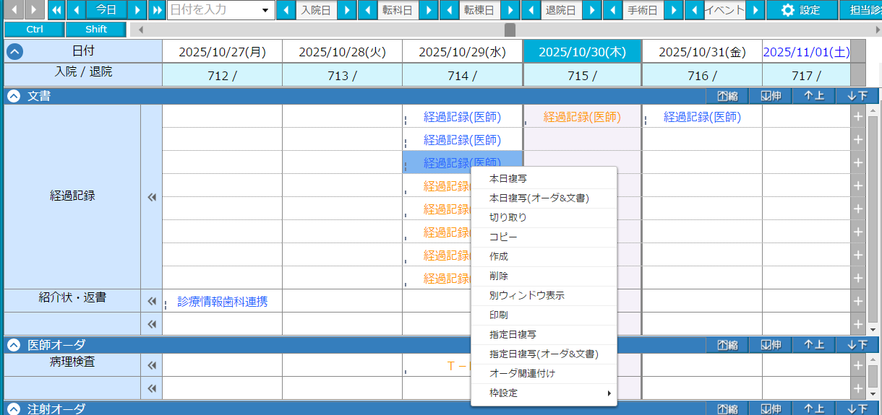
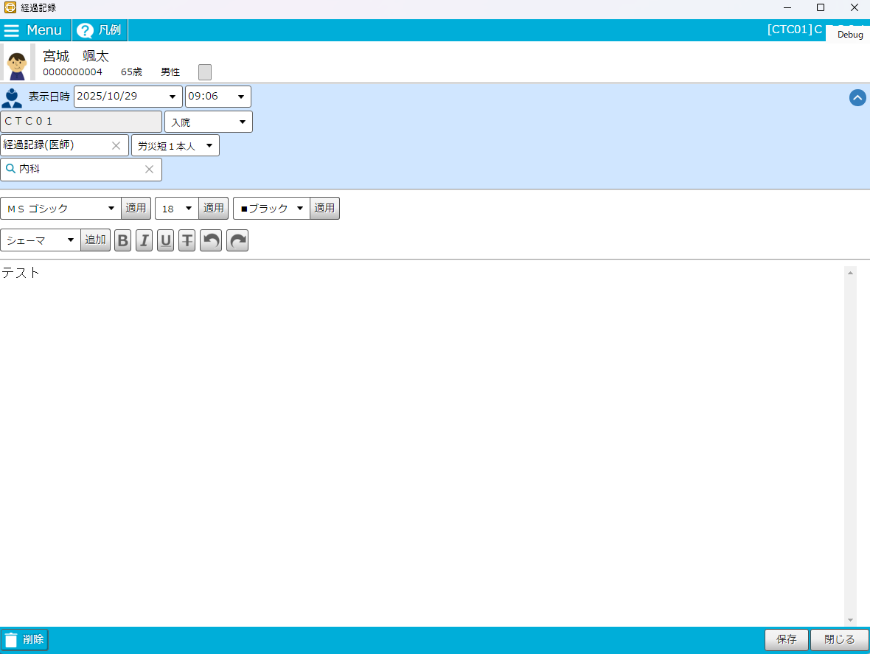
 | 右クリックメニュー操作
 | 本日複写 | 本日複写（オーダ＆文書） | 切り取り | コピー | 作成 | 削除 | 別ウィンドウ表示 | 印刷 | 指定日複写 | 指定日複写（オーダ＆文書） | オーダ関連付け
OV（経過記録） | 〇 | 〇 | 〇 | 〇 | 〇 | 〇 | 〇 | 〇 | 〇 | 〇 | 〇
OV（タック） | × | × | × | × | 〇 | ×？ | 〇 | 〇 | × | × | ×？

 | マウス操作
 | 移動 | コピペ | ダブルクリック（編集）
OV（経過記録） | 〇 | 〇（一時保存状態） | 〇
OV（タック） | × | × | ×

